Trang tính1
x1 | x2 | Đánh giá( đạt/không) | Khoảng cách
7 | 7 | Yes | 4.0 | K = 3 vậy nên chất lượng No
7 | 4 | Yes | 5.0
3 | 4 | No | 3.0
1 | 4 | No | 3.6

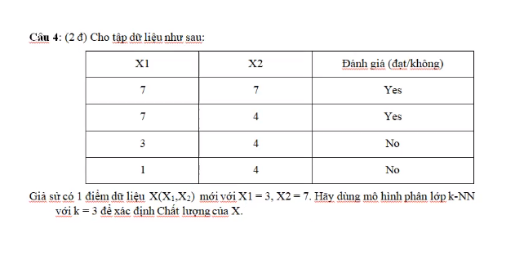
X
x1 | x2
3 | 7

